PLANS ISOLEMENT (Paysage)
ATELIER | C8503 : REMPLACEMENT PORTE-FILTRES D'HUILE | RÉFÉRENCE | RÉVISION | DATE | PAGE
OXOCHIMIE |  | OXO-789-C8503 PORTE FILTRE | 0 | 2026-05-29 | 1

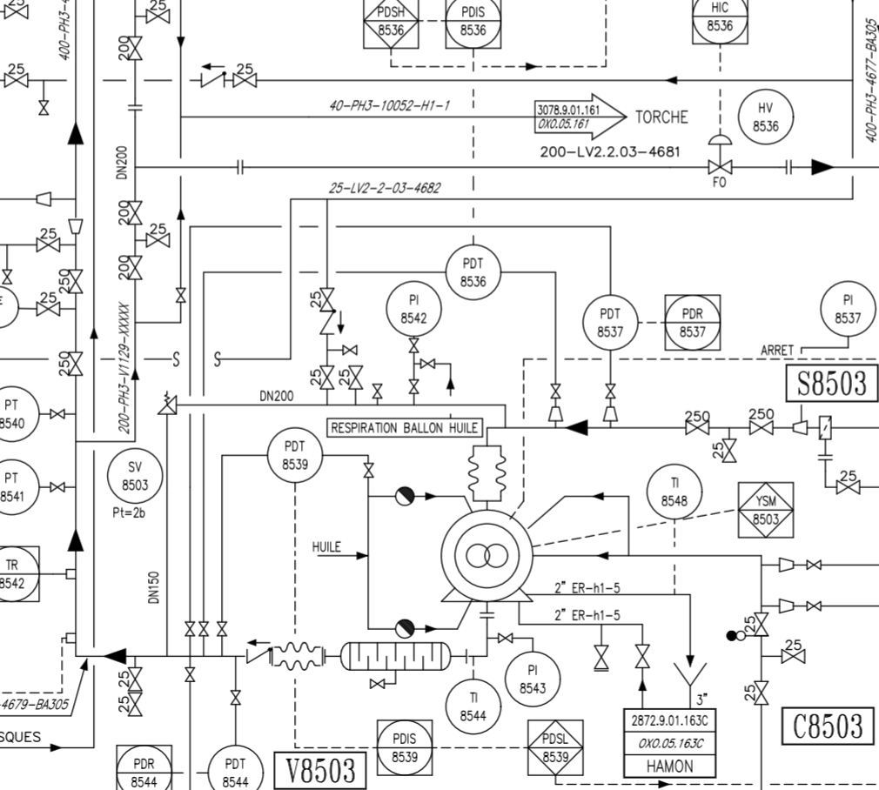

V8
V9 (Zéro énergie)

N2 6bars

V5
V11

V18
V7
V10
V2
V1

V19

V4

V3 (Zéro énergie)

V6 (Zéro énergie)

V13

V14 (Zéro énergie)

V15 (Zéro énergie)
V12

PLANS PLATINAGE & JOINTS
 | PLANS DE PLATINAGE et JOINTS TOUCHÉS | RÉFÉRENCE |  | PAGE
 |  | OXO-789-C8503 |  | 1
ATELIER |  | RÉVISION | DATE
OXOCHIMIE |  | 0 | 2026-05-29

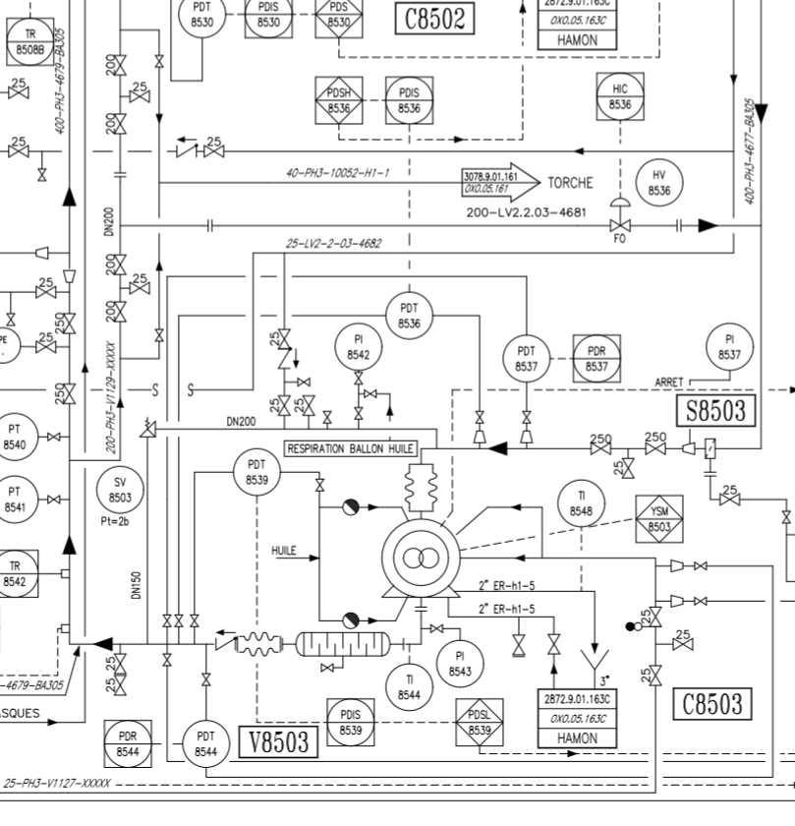

FLP6 dirigé vers le haut
FLP9 dirigé vers le haut

TP9

TP6

TP3

FLP3 dirigé vers le haut

TP14

TP16

